Solicitud gráfica
 | Área: | Ciencias Naturales |  |  | Fecha:
 | Grado: | 11
 | Título del tema: | Movimiento Armónico simple |  |  | ¿Cuaderno de estudio o recurso? | Recurso
 | Editor: | Diana García |  |  | Motor del recurso | F13

 | Código guión o recurso: | CN_11_01_REC_170 | ← Para determinar este código, visite la hoja de Ayuda
 |  |  |  |  | ESPECIFICACIÓN DE ARCHIVOS A ENTREGAR
Núm. | Archivo Shutterstock o ruta en web | Imagen para: | Tipo | Ubicación de la imagen en el recurso F13 | Nombre imagen SMALL | Tamaño imagen SMALL | Nombre imagen ZOOM | Tamaño imagen ZOOM | Descripción | Observaciones
IMG01 | 398612725 | Recurso F13 | Fotografía | Simple | CN_11_01_REC_170_IMG01n.jpg | 240 x 375 px | CN_11_01_REC_170_IMG01a.jpg | 800 x 460 px | Lámpara de techo
IMG02 | http://www.colegiocooperativaalcazar.es/site/secundaria/depart_fyq/documentos_depart_fyq/El%20pendulo_%20simple%20-%20calculo%20del%20valor%20de%20(g).pdf | Recurso F13 | Ilustración | Simple | CN_11_01_REC_170_IMG02n.jpg | 240 x 375 px | CN_11_01_REC_170_IMG02a.jpg | 800 x 460 px | Montaje de péndulo | 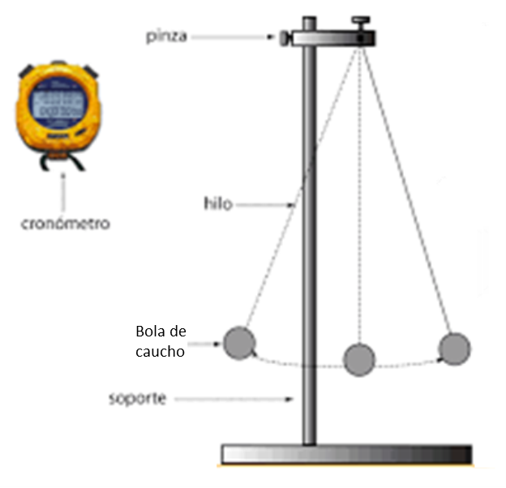 Ilustrar similar a la imagen. Quitar la regla, eliminar "base del soporte" y cambiar masa por Bola de caucho

